Vertaald veilschema
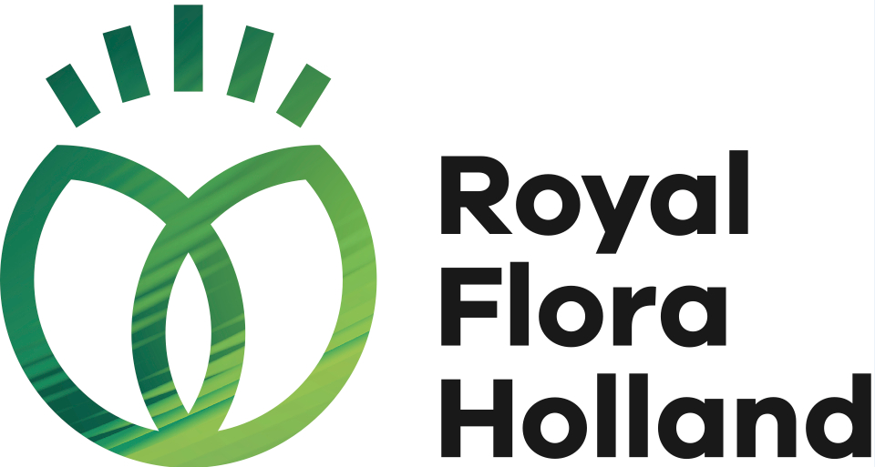
 |  |  |  |  | Auction schedule plants

 |  |  |  |  | Week | 20

 |  |  |  |  | Mo 11 mei t/m Fri 15 may

Grpn | CLOCK C14 | Grpn | CLOCK C15 | Grpn | CLOCK C16 |  | Grpn | CLOCK C17 | Grpn | CLOCK C18 | Grpn | CLOCK C18
 | Green |  | Blooming |  | Green / Blooming cluster |  |  | Outdoor |  | CC / Outdoor |  | Outdoor/cluster

177 | Variegated select | 261 | RFHQ Anthurium | 60 | Bulb- & Rootsproducts |  | 254 | Mandevilla & Dipladenia | 208 | CC green indoor pl | 689 | Osteospermum
149 | Green plants indoor p-16 | 93 | Anthurium | 273 | Hibiscus |  | 9 | Trees & shrubs | 206 | CC blooming indoor pl | 698 | Pelargonium
266 | Green plants indoor p 17+ | 260 | RFHQ Orchids | 108 | Impatiens NG |  | 242 | Conifers | 204 | CC outdoor pl | 641 | Fuchsia
153 | Green select | 112 | Orchids | 156 | Arrangements |  | 237 | Buxus | 245 | Gardenroses | 697 | Petunis/ Calibrachoa
265 | Succulents | 90 | Blooming diverse | 268 | RFHQ Roses |  | 274 | Lavendula | 600 | Hydrangea p-17 | 643 | Argyranthemum frutescens
258 | Sansevieria | 91 | Blooming select | 133 | Roses |  | 23 | Perrenials p -17 | 601 | Hydrangea p 17+ | 684 | Dianthus
163 | Cacteae | 262 | RFHQ Azalea | 649 | RFHQ Chrysanthemum(home) |  | 25 | Perrenials p 17+ | 278 | Helianthus | 696 | Beddingplants
162 | Bonsai group | 95 | Azalea | 103 | Chrysanthemum (home) |  |  |  | 34 | Patio plants p-17
226 | Woodplants select | 136 | RFHQ Phalaenopsis | 144 | Spathiphyllum |  |  |  | 41 | Patio plants p17+
193 | Dracaena | 264 | RFHQ Kalanchoe | 99 | Campanula |  |  |  | 236 | Decoration
216 | Palms | 109 | Kalanchoe | 96 | Begonia |  |  |  | 674 | CC A2 quality/ relocated
679 | A2 quality/ relocated green | 269 | RFHQ Bromelia | 227 | Zamioculcas |  |  |  | 678 | A2 quality/ relocated garden
 |  | 97 | Bromeliacea | 196 | Hedera |  |  |  | 953 | B1 quality
 |  | 113 | Phalaenopsis multi branch 16+ | 224 | Ferns
 |  | 114 | Phalaenopsis multi branch -16 | 195 | Ficus
 |  | 125 | Phalaenopsis single branch | 183 | Cupressus (home)
 |  | 676 | A2 quality/ relocated flowering

